兼容性测试
测试用例编号 | 模块 | 标题 | 重要级别 | 预设条件 | 操作步骤 | 测试数据 | 预测结果 | 用例类型 | 测试用例状态 | 测试用例负责人 | 第一轮测试结果 |  |  |  | 第二轮测试结果 |  |  |  | 第三轮测试结果
 |  |  |  |  |  |  |  |  |  |  | 测试日期 | 测试结果(fail/pass) | 测试人 | 缺陷ID | 测试日期 | 测试结果(fail/pass) | 测试人 | 缺陷ID | 测试日期 | 测试结果(fail/pass) | 测试人 | 缺陷ID
 | PC/web | 浏览器兼容性 | 高 | 使用chrome浏览器
 |  | 浏览器兼容性 | 高 | 使用360浏览器
 |  | 浏览器兼容性 | 高 | 使用QQ浏览器
 |  | 浏览器兼容性 | 中 | 使用火狐浏览器
 |  | 浏览器兼容性 | 中 | 使用safari浏览器
 |  | 浏览器兼容性 | 中 | 使用搜狗浏览器
 |  | 浏览器兼容性 | 中 | 使用猎豹浏览器
 |  | 浏览器兼容性 | 中 | 使用遨游浏览器
 |  | 浏览器兼容性 | 中 | 使用UC浏览器
 |  | 浏览器兼容性 | 中 | 使用百度浏览器
 |  | 浏览器兼容性 | 中 | 使用IE11
 |  | 浏览器兼容性 | 低 | 使用IE10
 |  | 浏览器兼容性 | 低 | 使用IE9
 |  | 浏览器兼容性 | 低 | 使用IE8
 |  | 浏览器兼容性 | 低 | 使用IE7
 |  | 浏览器兼容性 | 低 | 使用其他浏览器
 |  | 浏览器兼容性 |  | 各浏览器不同版本
 | PC/WEB | 分辨率兼容性，台式22寸，16:9 | 高 | 1920*1080
 |  | 分辨率兼容性，台式22寸，16:10 | 高 | 1680*1050
 |  | 分辨率兼容性，台式19寸宽屏 | 中 | 1440*900
 |  | 分辨率兼容性，台式19寸普屏 | 中 | 1280*1024
 |  | 分辨率兼容性，台式其他分辨率 | 低 | 其他分辨率
 |  | 分辨率兼容性，笔记本 | 高 | 1366×768
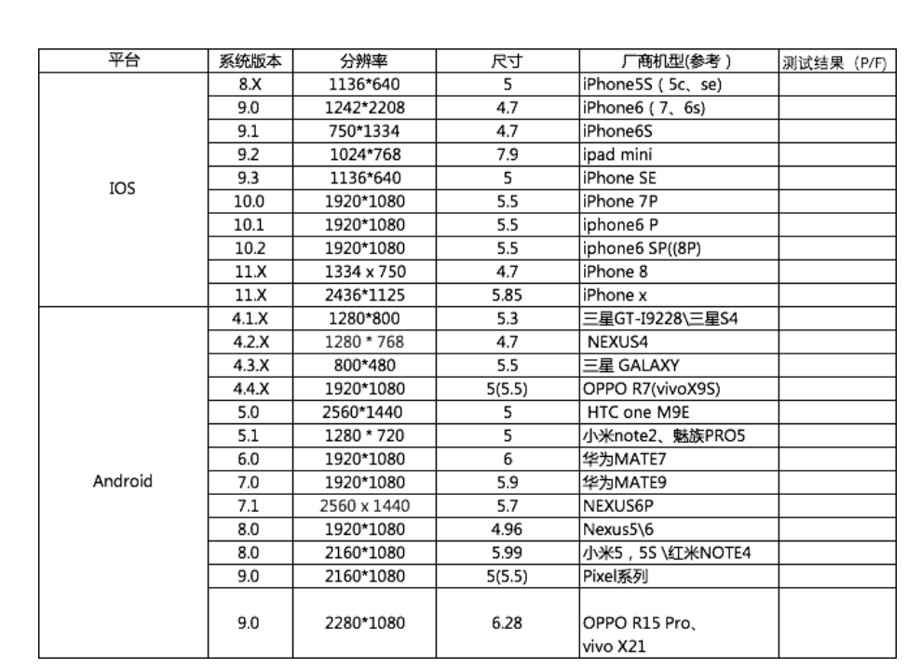
 |  | 分辨率兼容性 | 低 | 其他分辨率
 | 安卓 | 厂商*机型（选取市场占有率前N款） | 高
 |  | 安卓版本，9.0 | 高
 |  | 安卓版本，8.0 | 高
 |  | 安卓版本，7.0 | 高
 |  | 安卓版本，6.0 | 中
 |  | 安卓版本，5.1 | 低
 |  | 安卓版本，5.0 | 低
 |  | 安卓版本，5.0以下 | 低 |  | 5.0以下版本市场占有率较低，可以选择性放弃测试
 |  | 屏幕分辨率，1280x720
 |  | 屏幕分辨率，2560*1440
 |  | 屏幕分辨率，1920x1080
 |  | 屏幕尺寸，5.5
 |  | 屏幕尺寸，5.0
 |  | 屏幕尺寸，4.7
 | 苹果 | iphoneX | 高
 |  | iphone8
 |  | iphone7p
 |  | 系统版本，11.x | 高
 |  | 系统版本，10.x | 中
 |  | 系统版本，9.x | 中
 |  | 系统版本，9.x以下 |  |  | 9.X以下版本市场占有率较低，可以选择性放弃测试
 | 移动端网络兼容 | ipv6
 |  | 弱网兼容
 |  | wap和net接入
 |  | 不同地域（地理位置）的运营网络
 |  | 有鉴权的wifi
 |  | 无鉴权的wifi
 |  | 代理类wifi
 | 移动端其他兼容 | 数据兼容性（不同版本间的数据兼容）
 |  | 蓝牙设备兼容性测试 （如果是一款使用蓝牙的应用）
 |  | 存储卡兼容性测试（比如文件管理器）
 |  | 第三方软件兼容冲突（比如输入法冲突）
 | 移动端兼容性参考文档 | https://www.jianshu.com/p/c3ba4e3b2f0a?from=singlemessage
 | 小程序 | 历史数据 |  |  | 小程序本地缓存历史数据与新版本的兼容
 |  | 机型和系统版本：ios |  |  | 小程序部分api依赖于系统底层实现，以及JavaScript标准库也与系统版本强关联
 |  | 机型和系统版本：安卓
 |  | 微信版本

